Transportrechner
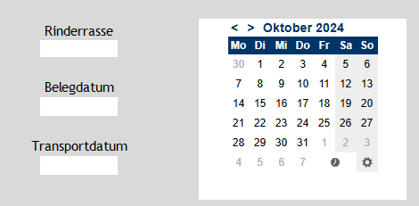

 | Willkommen beim Trächtigkeitstransportrechners des Landes Salzburg.
 | Dieses Programm soll die Einschätzung, ob ein trächtiges Rind noch gesetzeskonform transportiert werden darf erleichtern.
Rinderrasse

Belegdatum
 | § 6 TschG Abs. (2c): Die Tötung sowie das Verbringen zum Zweck der Schlachtung von Säugetieren, die sich offensichtlich im letzten Drittel der Trächtigkeit befinden, ist verboten. Das Verbot gilt nicht, wenn die Tötung eines solchen Tieres im Einzelfall nach tierärztlicher Indikation geboten ist und überwiegende Gründe des Tierschutzes der Tötung bzw. dem Verbringen zum Zweck der Schlachtung nicht entgegenstehen. | #VALUE!

Transportdatum

Anleitung:
Wählen sie dazu die entsprechende Rasse des Tieres im dropdown Menü unter "Rinderrassen" aus.
Wählen sie das Datum der Künstlichen Besamung im Feld unter "Belegdatum" und der Rechner gibt an ob der Transport mit dem heutigen Datum rechtlich erlaubt wäre. Wenn der Transport zu einem späteren Datum stattfinden soll muss dieses Datum im Feld unter "Transportdatum eingegeben werden.
Zuerst Feld auswählen Dann das entsprechende Datum.
 | Ebenso dürfen Tiere nach der VO (EG) 1/2005 ANH.I, Kap.I, Z 2, Abs. c) nicht mehr verbracht werden, wenn sie sich in einem fortgeschrittenen Gestationsstadium (90% oder mehr) befinden.

Die Landesveterinärdirektion Salzburg wünscht eine gute und sichere Fahrt.
©Alexander Eder, 04.02.2025

